Gráfico
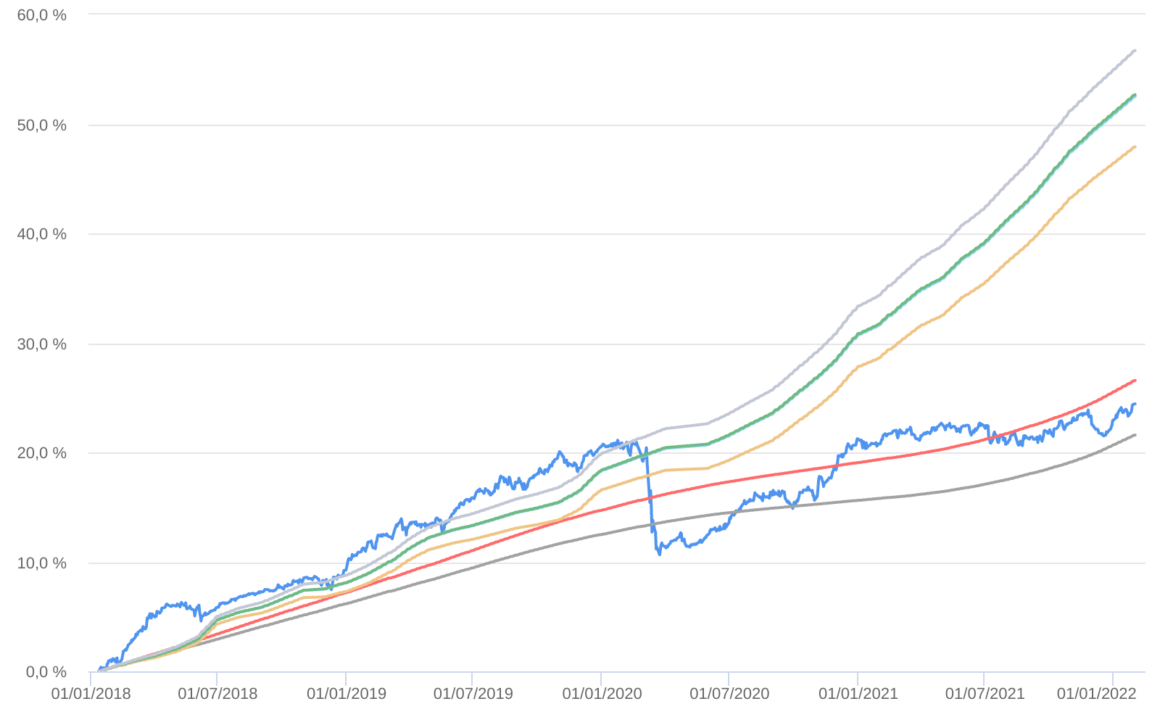
Retorno acumulado - 13/01/2018 até 31/01/2022 (diária)
 | Ativo | Retorno | Retorno YTD*
 | BAHIA AM MARAÚ FIC MULTIMERCADO | 24.44 % | 1.21 %
 | CDI | 21.59 % | 0.73 %
 | CDI +1,00% | 26.57 % | 0.82 %
 | Índice INPC +4,00% | 47.91 % | 1.00 %
 | Índice INPC +4,79% | 52.50 % | 1.06 %
 | Índice INPC +4,82% | 52.67 % | 1.07 %
 | Índice INPC +5,500% | 56.71 % | 1.12 %

